85909 数量单
生产指示单

1.订单概况 | 客户 : ME JANE |  | 款号：85509 |  |  |  |  | 总数： | 1440件
数量单

STYLE# 85509 ORDER# 31080-60 |  | PO# | STYLE# | 离厂日 | S | M | L | XL | 总数
中文 | 英文 |  | 配比 |  | 1 | 2 | 2 | 1
LF020 绿底黄紫白花 | LF020 sage/yellow/lilac floral | po# 1723130 | 12759860 | 2025-12-30 | 66 | 132 | 132 | 66 | 396
LF020 绿底黄紫白花 | LF020 sage/yellow/lilac floral | po# 1723129 | 12759860 | 2025-12-30 | 134 | 268 | 268 | 134 | 804
 |  |  |  |  |  |  |  |  | 1200

STYLE# 85509 ORDER# 31148-S8 PO# 0002180406 |  |  | STYLE# | 离厂日 | S | M | L | XL | 总数
中文 | 英文 |  | 配比 |  | 1 | 2 | 2 | 1
LF020 绿底黄紫白花 | LF020 sage/yellow/lilac floral |  | 127598S8 | 2025-01-10 | 40 | 80 | 80 | 40 | 240
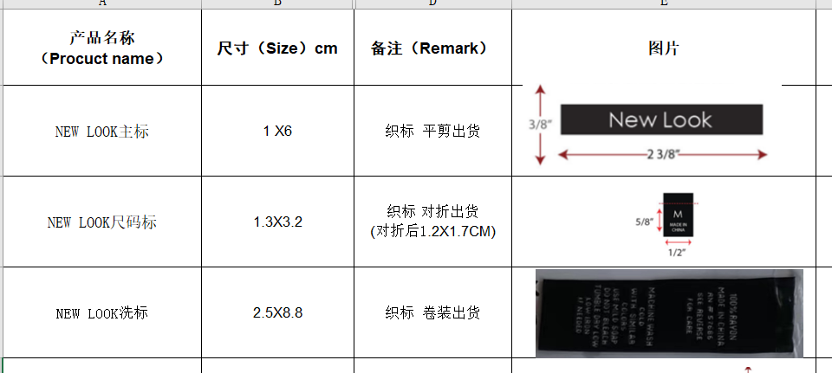
 |  |  |  |  |  |  |  |  | 240

